Deckblatt
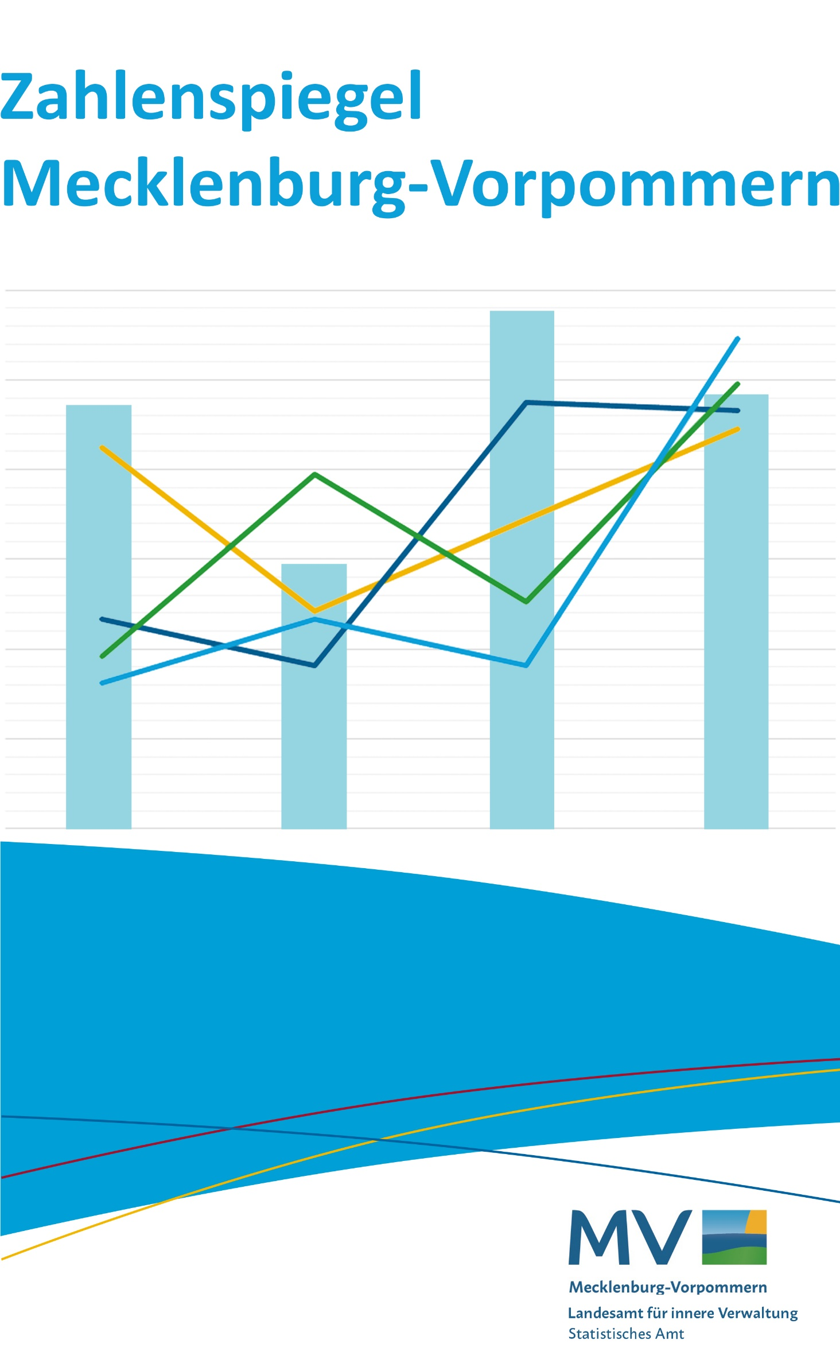

Juli 2026

